상품제안서
새싹 기르기세트 | 상품코드: F17788

 |  |  |  |  |  |  | 02-412-0044 | www.easy1.co.kr
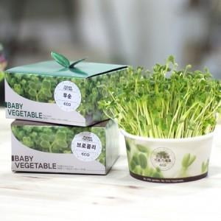 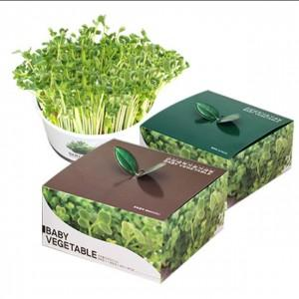

【상세/제작정보】

【인쇄/포장옵션】 | 풀칼라 / 포장불가능

【공급단가】 | 수량 | 1,000~ | 2,000~ | 3,000~ | 5,000~ | 10,000~
*VAT별도 | 단가 | 2,090원 | 2,010원 | 1,930원 | 1,860원 | 1,810원

【상품 URL】 | https://easy1.co.kr:443/src/goods_detail.php?gdno=17788

